Feuil1
Ile de Loisirs Jablines-Annet
Syndicat Mixte d’Etudes d’Aménagement et de gestion
77 450 Jablines
Tel : 01 60 26 89 03 – Fax : 01 60 26 52 43
secretariat@jablines-annet.iledeloisirs.fr
www.jablines-annet.iledeloisirs.fr
SIRET : 257 702 977 00022
Code APE : 9311Z
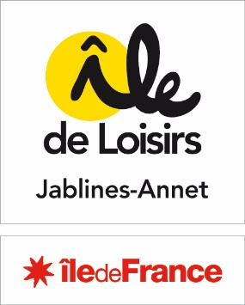
Marché Boulangerie Camping ***

Bordereau de Prix Unitaires sur les produits les plus commandés
Quantité de référence Aout 2025
 | BPU | Base des quantités Aout 2025 | Total
Baguette |  | 996 | 0
Baguette tradition |  | 172 | 0
Baguette céréales-Tradigraine |  | 56 | 0
Pain complet |  | 17 | 0
Pain de campagne 400 gr |  | 10 | 0
Petit pain individuel |  | 10 | 0
Croissant |  | 1534 | 0
Pain au chocolat |  | 1035 | 0
Croissant aux amandes |  | 17 | 0
Chausson aux pommes |  | 5 | 0
Pain aux raisins |  | 10 | 0
Viennoiserie pépites de chocolat |  | 5 | 0

Estimation totale sur du quantitatif |  |  | 0

